Рівень 1.2 АРІ
За допомогою https://reqbin.com/ протестуй наступні методи API Reqres: LIST USERS SINGLE USER CREATE UPDATE (PUT) UPDATE (PATCH) DELETE REGISTER - SUCCESSFUL LOGIN - SUCCESSFUL

у мене з АРІ все складно, нічого не виходить, спробую ще...

LIST USERS

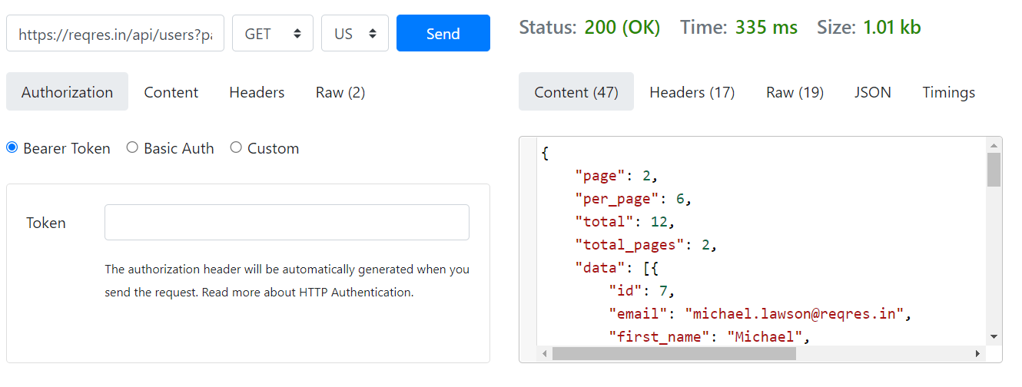

SINGLE USER
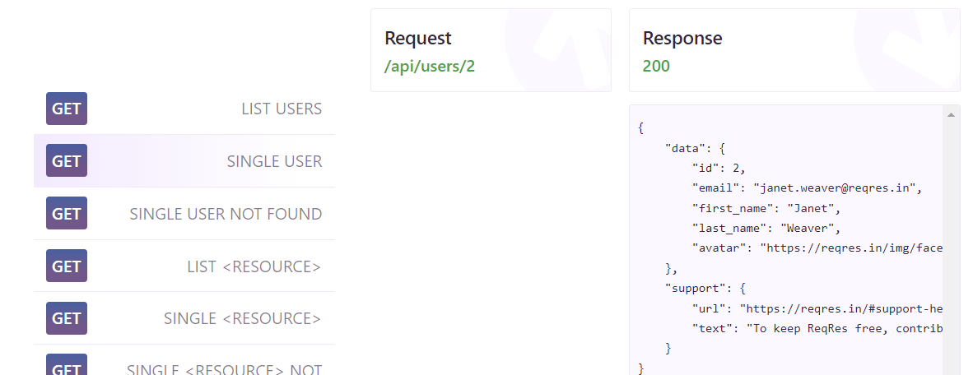
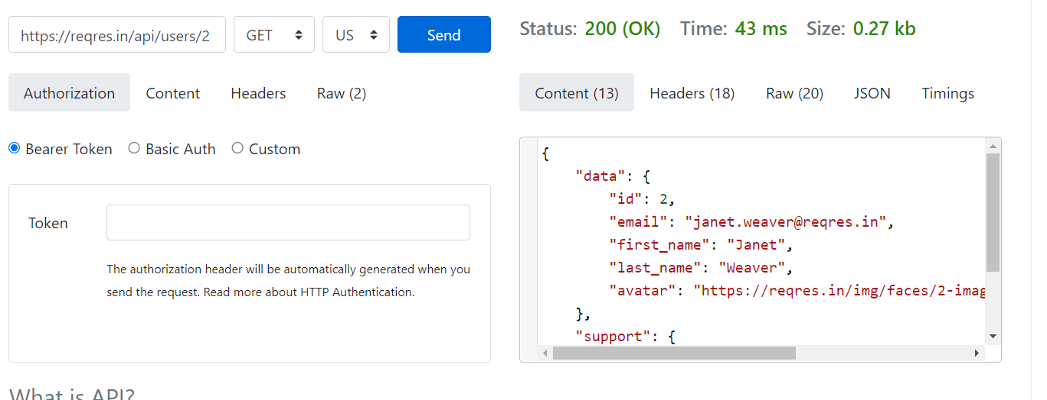

CREATE
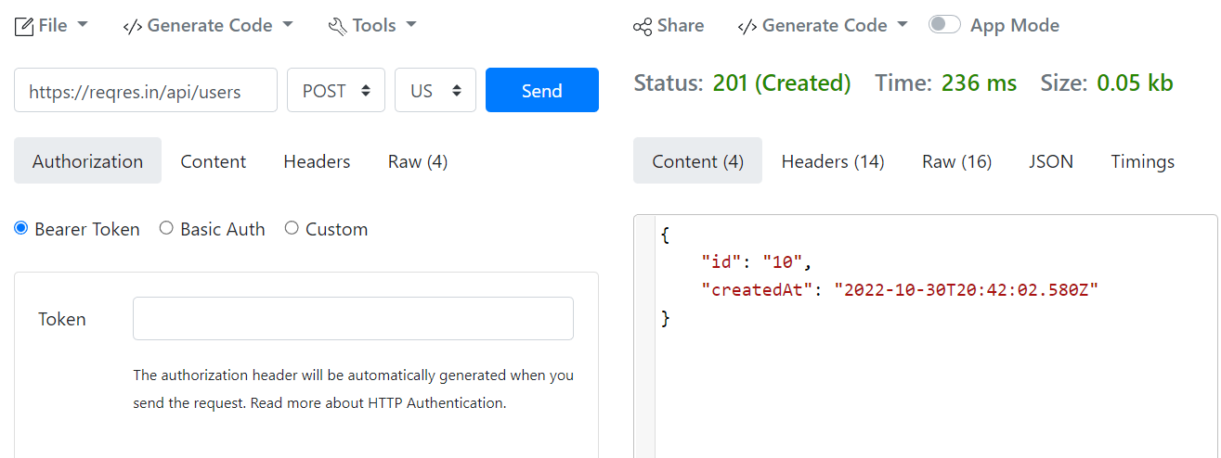

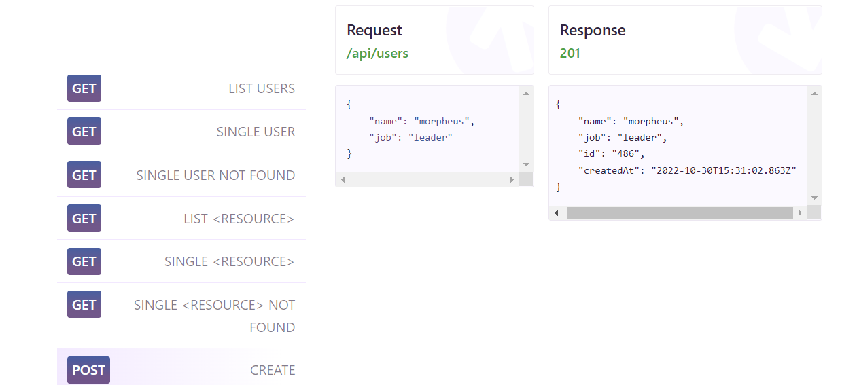

UPDATE (PUT)
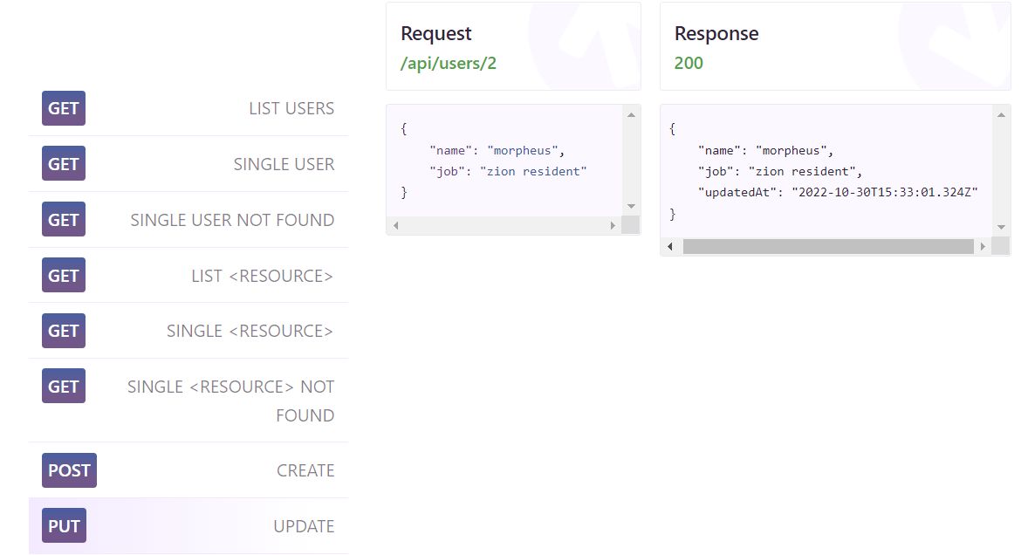

UPDATE (PATCH)

DELETE

REGISTER - SUCCESSFUL

 | зробила помилку в ел.адресі

LOGIN - SUCCESSFUL

Лист3
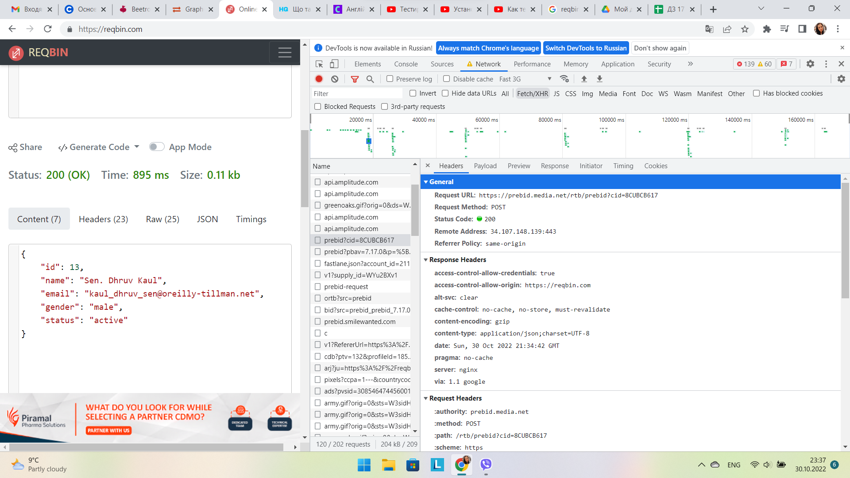
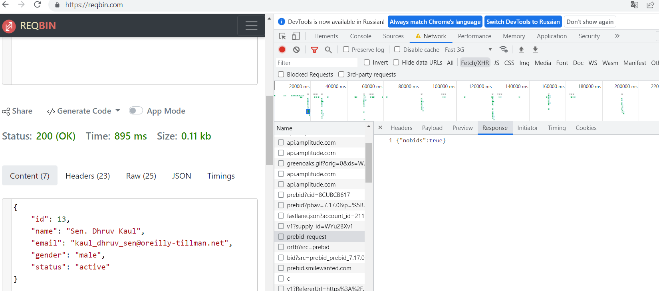
2. Використовуючи https://reqbin.com/, відправ по одному валідному запиту для кожного методу в GO REST (/users endpoint). 2.1. За відправки кожного запиту порівняй його деталі, введені у https://reqbin.com/ і відображені в Developer Tools.

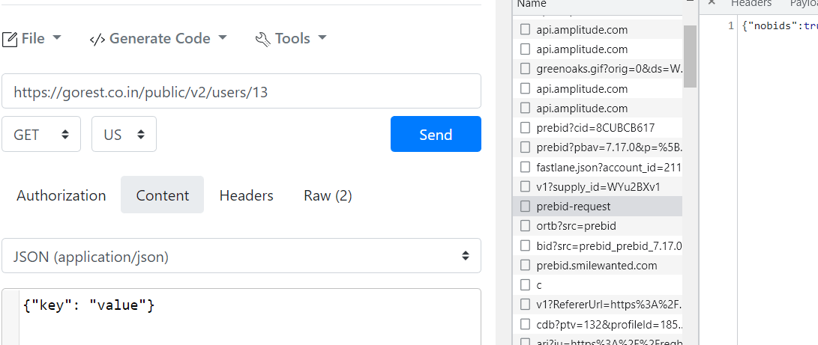
 | у мене не має просто request і вкладки зовсім інше показують((

